微生信示例222

data | group | cancer | cancer | cancer | cancer | cancer | normal | normal | normal | normal | normal | 微生信，您身边的数据分析，可视化专家
regulation | sample | s1 | s2 | s3 | s4 | s5 | t1 | t2 | t3 | t4 | t5 | https://www.bioinformatics.com.cn/plot_basic_gapped_cluster_heatmap_plot_222
up | ENSG00000109758 | 12.12 | 12.14 | 11.24 | 11.31 | 13.31 | 0 | 0 | 0 | 0 | 0
up | ENSG00000204420 | 7.18 | 7.62 | 7.56 | 7.39 | 4.84 | 0 | 1.18 | 0 | 0 | 0 | 输出示例图
up | ENSG00000018236 | 0 | 1.34 | 1.61 | 1.76 | 0 | 0 | 0 | 0 | 0 | 0
up | ENSG00000159307 | 0 | 1.34 | 3.5 | 2.8 | 2.55 | 1.59 | 0 | 2.63 | 1.95 | 1.01
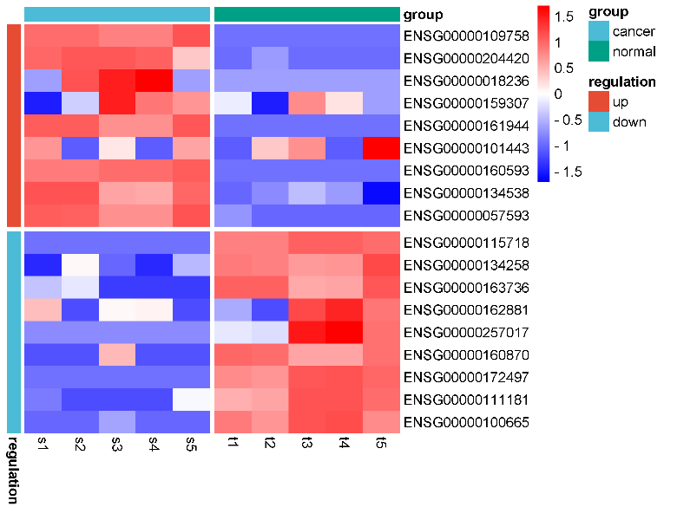
up | ENSG00000161944 | 7.93 | 7.94 | 6.58 | 6.58 | 8.11 | 0 | 0 | 0 | 0 | 0
up | ENSG00000101443 | 1.47 | 0 | 1.02 | 0 | 1.39 | 0 | 1.18 | 1.5 | 0 | 2.3
up | ENSG00000160593 | 5.61 | 5.55 | 5.85 | 5.9 | 6.24 | 0 | 0 | 0 | 0 | 0
up | ENSG00000134538 | 8.07 | 8.04 | 6.43 | 6.34 | 7.67 | 1.8 | 2.5 | 3.5 | 2.8 | 0
up | ENSG00000057593 | 6.6 | 6.48 | 5.5 | 5.5 | 6.8 | 1 | 0 | 0 | 0 | 0
down | ENSG00000115718 | 0 | 0 | 0 | 0 | 0 | 8.82 | 8.81 | 9.83 | 9.77 | 9.54
down | ENSG00000134258 | 0 | 3.9 | 1.03 | 0 | 2.5 | 6.06 | 5.99 | 5.56 | 5.64 | 6.98
down | ENSG00000163736 | 3.6 | 4.6 | 0 | 0 | 0 | 9.47 | 9.54 | 7.45 | 7.6 | 9.73
down | ENSG00000162881 | 3.7 | 0 | 2.85 | 2.94 | 0 | 1.47 | 0 | 5.5 | 6.06 | 4.84
down | ENSG00000257017 | 0 | 0 | 0 | 0 | 0 | 1.47 | 1.34 | 5.74 | 6.18 | 4.24
down | ENSG00000160870 | 0 | 0 | 4.86 | 0 | 0 | 6.54 | 6.41 | 5.29 | 5.25 | 6.36
down | ENSG00000172497 | 0 | 0 | 0 | 0 | 0 | 4.59 | 4.38 | 5.5 | 5.57 | 5.26
down | ENSG00000111181 | 1 | 0 | 0 | 0 | 3.82 | 5.9 | 6.09 | 7.98 | 8.03 | 7.35
down | ENSG00000100665 | 0 | 0 | 1.03 | 0 | 0 | 4.59 | 4.15 | 5.25 | 5.3 | 4.35

 |  |  |  |  |  |  |  |  |  |  |  | 注意：1，此模块不聚类；2，若文字被截断，用inkscape另存为pdf时，选择“使用导出对象尺寸”，“出血2mm”

 |  |  |  |  |  |  |  |  |  |  |  | 使用问题，或数据分析合作意向
 |  |  |  |  |  |  |  |  |  |  |  | 请微信扫码联系我们

